写真チェック参考
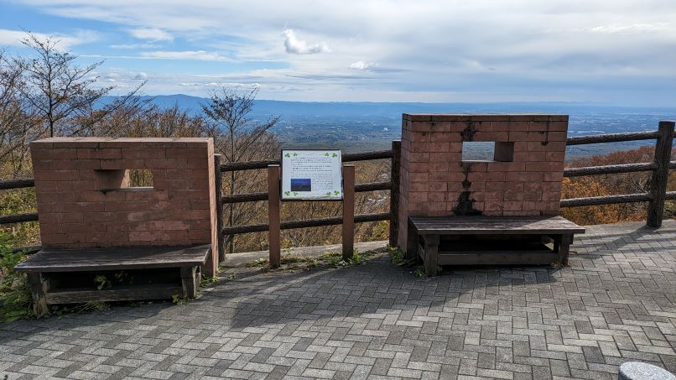
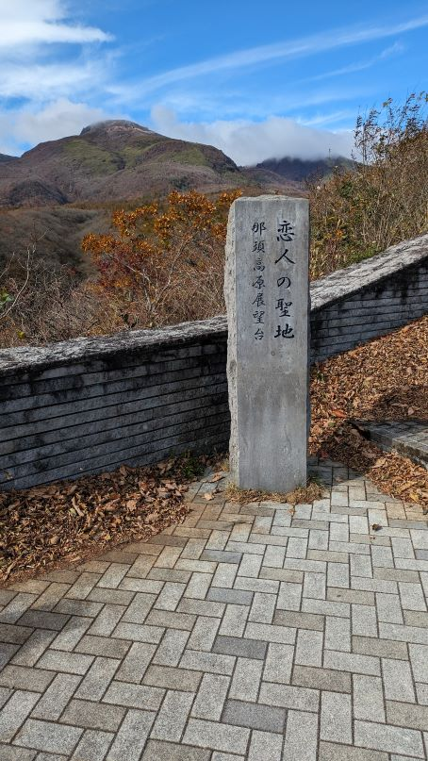
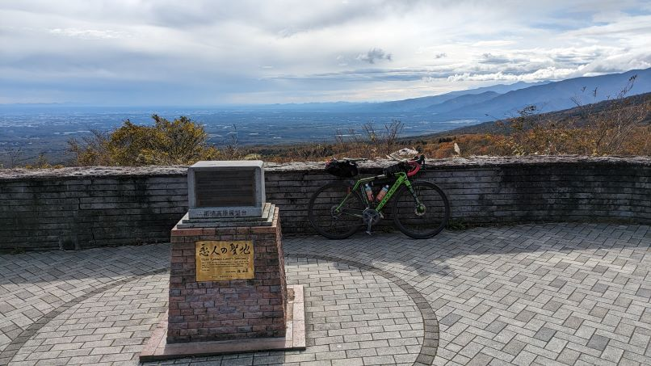
Control 3 巌船一里塚ロードパーク内 茨城船甚句の碑
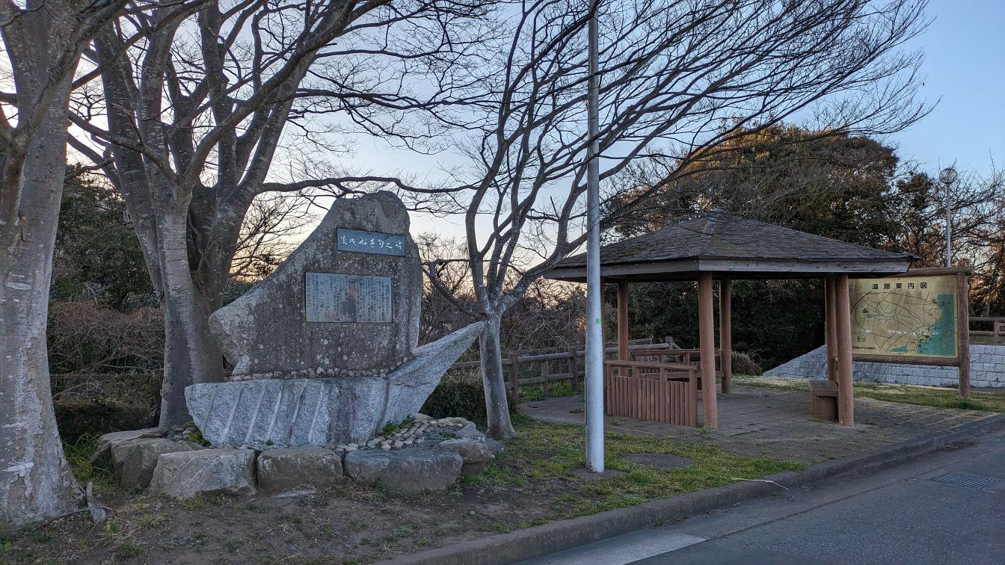

Control 5 「日光国立公園 新甲子温泉 キョロロン村 西郷村」の案内板
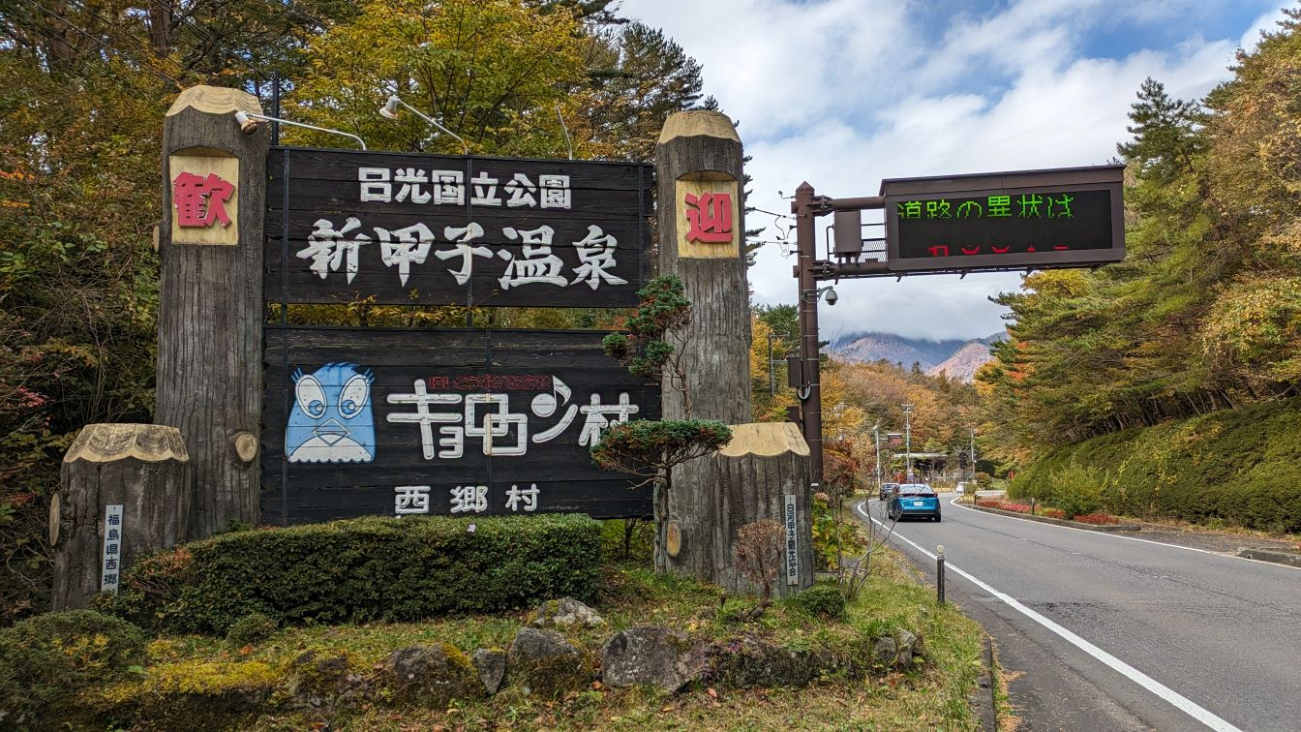

Control 6 那須高原展望台（恋人の聖地）

